2020_data
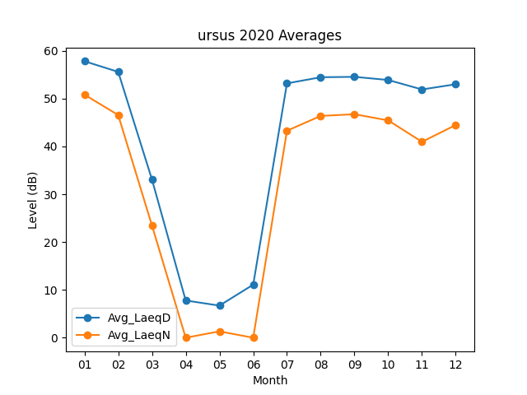
Month | Avg_LaeqD | Avg_LaeqN
01 | 57.816129032 | 50.835483871
02 | 55.593103448 | 46.565517241
03 | 33.1 | 23.483870968
04 | 7.7866666667 | 0
05 | 6.7161290323 | 1.3322580645
06 | 11.096666667 | 0
07 | 53.183870968 | 43.280645161
08 | 54.470967742 | 46.380645161
09 | 54.55 | 46.733333333
10 | 53.890322581 | 45.441935484
11 | 51.913333333 | 40.963333333
12 | 53.003225806 | 44.480645161

